ui설계도
캐릭터 선택 화면
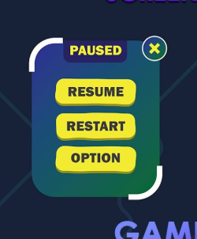
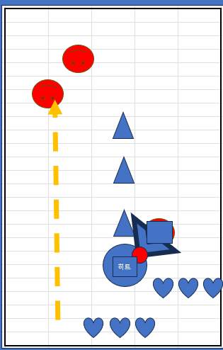
 |  |  |  |  |  |  | 게임씬
로딩
(없으면 화면이 껌정색)
되어줄래,
요괴들 명예소방관?
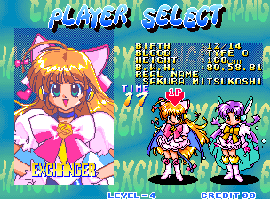
999,999,999
 |  | 메인씬
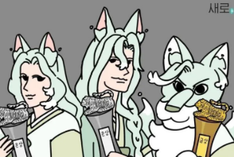
재개

타이틀

옵션
홀려라! 요호야행전

출정
플레이 타임: 59:59:59

스코어: 999,999,999
튜토리얼 이력이 0회일경우 딤드처리
스타트
도감

설정
획득 재화: 999,999
히트
(원형)
 |  |  |  | 자세한 화면 배치는 디자이너님과 회의를 통해 구체화를~
종료
커피구다사이
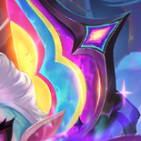
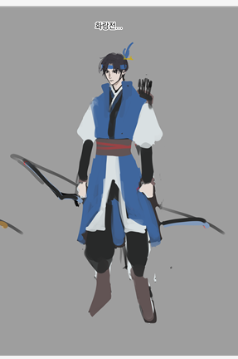
리트라이
업그레이드
타이틀로

 |  |  |  |  |  |  |  | 상점
 |  |  |  |  |  |  |  |  | 1. 업그레이드 > 플레이로 가고 싶은데(바로) 이렇게 스텝을 줄일 시 로딩이나 시간부하가 심할지, 다른 게임들은 보통 타이틀로 가서 그렇다면 왜 그런건지 아시는지 궁금합니다
뒤로
999,999,999
뒤로
 |  |  |  |  |  |  |  |  | 상점 제작 방법
 |  |  |  |  |  |  |  |  | 1. ui 팝업으로 만드는 방법
 |  |  |  |  |  |  |  |  | 첫 로딩(게임을 처음 킬때 ) 은 길어지고, 팝업을 킬때는 적은편
음량 최저시 bgm
음소거 아이콘으로 바뀜
리소스를 서버에서 다운로드 할건지 아니면
클라이언트에 박아넣을껀지 |  |  |  |  |  |  |  |  | 이때 길다는
리셋
출정
효과음
1. 유저데이터의 경우 가급적 클라이언트단 |  |  | 붉은보석 |  |  |  |  |  | 2. 씬으로 만드는 방법

1 | 보장되어야하는 게임 화면크기의 최소와 최대를 설정해야함 |  |  |  |  |  |  |  | 씬에 들어갈때 로딩이 있다 안에서는 별거 없다
2 | 스케일로 확대축소를 할지 스케일에 따라 이미지를 준비할지
 | 4개정도 세팅? |  |  |  |  |  |  |  | 최적화적인 측면에서 팝업시 ui데이터를 모두 들고있어야해서 구리다
 |  |  |  |  | 자기가 친구들과 다른존재인걸 알고있고
 | 가로세로접는친구들 |  |  |  | 바보같지만 안바보인 친구죠

 |  |  |  |  | 갓반인 폼 | 밝고 명랑 느낌 ^^

설명 팝업
 |  |  |  |  | 갓반폼 | 요괴
 |  |  |  |  | 밝고 명랑 | 좀더 용감하고 씩씩한느낌
 |  |  |  |  | 일반적으로 상업작이 요구하는 컨셉 | 좀더 개인작

컨셉이 나왔다의 기준

UI 에서 쓰이는 컬러와 프레임에 대한 방향성을 모두가 알고있을 것
명확한 아트 레퍼런스에 대한 인지를 할 수 있을것

